상품제안서
풀컬러인쇄 미끄럼방지 펠트 컵받침 육각형 | 상품코드: F00271

 |  |  |  |  |  |  | 02-412-0044 | www.easy1.co.kr
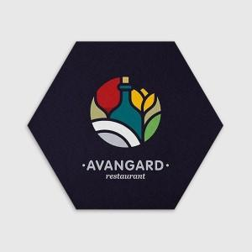 

【상세/제작정보】 | .

【인쇄/포장옵션】 | 풀칼라 / OPP(비닐)

【공급단가】 | 수량 | 500~ | 1,000~ | 2,000~ | 3,000~ | 5,000~
*VAT별도 | 단가 | 1,730원 | 1,670원 | 1,610원 | 1,550원 | 1,480원

【상품 URL】 | https://easy1.co.kr:443/src/goods_detail.php?gdno=271

